界面&功能
界面相关 |  |  |  |  | 功能规则

 | 思维导图

 | 流程图

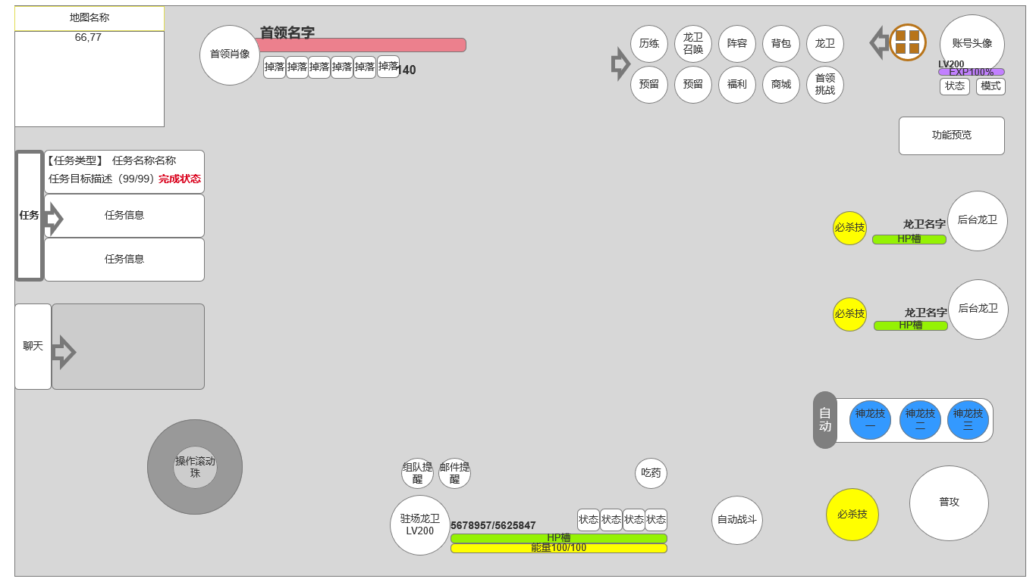
 | 功能入口
 | 1.登录游戏后，关闭自动弹窗的页面，即显示主界面
 | 2.顶部图标展开后主界面

5
4
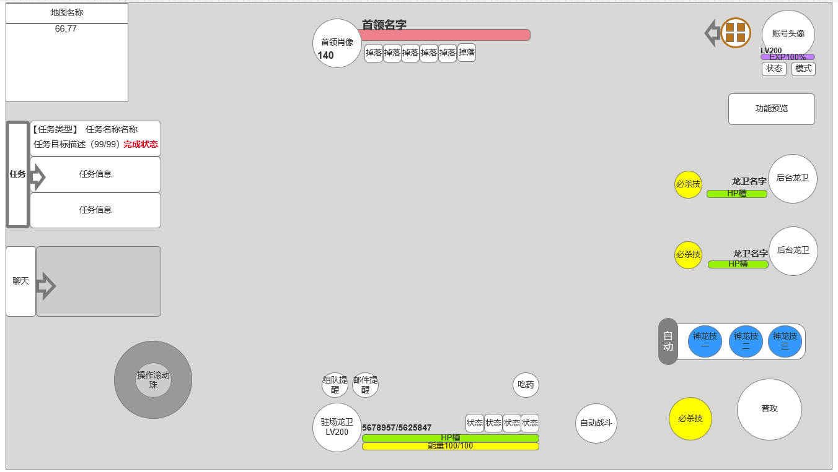
 | 游戏主界面状态2 UI调整 图标收起
 | 顶部图标收起后主界面及标注
 | 整体功能不变，

6
1
 |  | 1 | 小地图信息
 |  |  | ▶ | 显示小地图信息，当前坐标
 |  | 2 | 任务栏信息
7
 |  |  | ▶ | 显示当前已接任务信息
 |  |  | ▶ | 包含任务类型，任务名称，任务目标描述，任务目标计数，完成状态
 |  | 3 | 聊天
 |  |  | ▶ | 始终显示小型聊天框，点击可打开聊天界面。点击聊天按钮可收起聊天框
 |  | 4 | 怪物或BOSS血条
2
 |  |  | ▶ | BOSS头像，名字，等级，血条，掉落，异常状态图标显示区
 |  | 5 | 顶部功能图标，包含菜单图标【收起状态】
12
 |  |  | ▶ | 不包含菜单在内总计10个顶部直接显示图标，可通过箭头收起，菜单无法收起
 |  |  | ▶ | 菜单按钮：菜单按钮收录了非直接显示的功能入口，详见【 打开功能菜单界面】
11
 |  | 6 | 账号头像等级，冒险经验条，状态按钮，模式按钮
3
 |  |  | ▶ | 账号头像，点击可打开账号信息界面，查看账号信息内容
 |  | 7 | 功能预览
 |  |  | ▶ | 功能预览显示区
 |  | 8 | 操作滚珠
 |  |  | ▶ | 操作滚珠
9
 |  | 9 | 通知图标显示区域，通知处理后消失不显示
8
 |  |  | ▶ | 邮件通知
 |  |  | ▶ | 组队通知
14
 |  |  | ▶ | 其他待定通知
 |  | 10 | 驻场龙卫信息
 |  |  | ▶ | 生命值
 |  |  | ▶ | 生命值槽
 |  |  | ▶ | 能量值和能量槽
 |  |  | ▶ | 当前状态槽，点击打开小窗TIPS显示详情
 |  | 11 | 快捷道具恢复
13
 |  |  | ▶ | 点击使用恢复道具，恢复道具耗尽后点击打开快捷购买
10
 |  | 12 | 后台龙卫信息
 |  |  | ▶ | 包含该龙卫头像，血槽，名字。如果其必杀技可释放，会高亮光效显示其必杀技图标
 |  |  | ▶ | 点击高亮必杀图标，或该该龙卫头像，均可立即切换该后台龙卫入场
 |  |  | ▶ | 切换后，该龙卫头像消失，前驻场龙卫转入后台，生成其头像血槽信息
 |  | 13 | 自动战斗按钮
 | 游戏主界面状态 未标注 |  | 点击可切换自动战斗或手动战斗
 |  | 14 | 驻场龙卫&神龙技能区域
 |  |  | ▶ | 龙卫分普攻或必杀技，必杀技需要能量达到一定值可释放
 |  |  | ▶ | 神龙包含最多3个冷却主动技能，非自动战斗下角色可手动释放
 |  |  |  | （解锁几个技能显示几个，一个都没有就不显示）
 |  |  | ▶ | 释放技能后图标上显示冷却时间，技能将暂时置灰
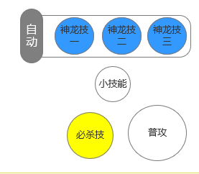

 |  |  | ▶ | 当龙卫被小怪打死后，会有一个60s的冷却复活时间，主界面技能栏出会显示：

 | 游戏主界面状态3 打开功能菜单界面

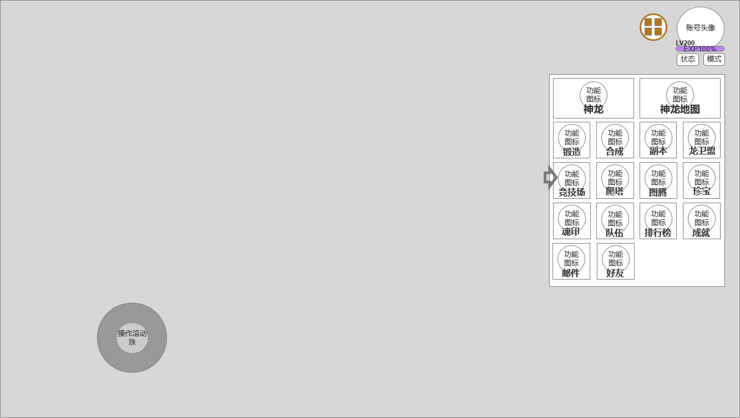

 |  | 菜单展开

参考界面
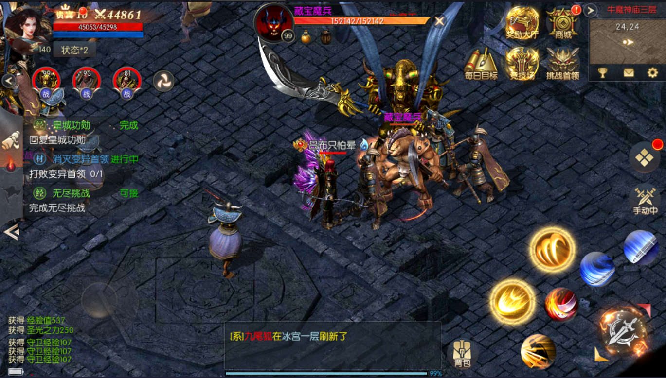
参考图

 | 战龙

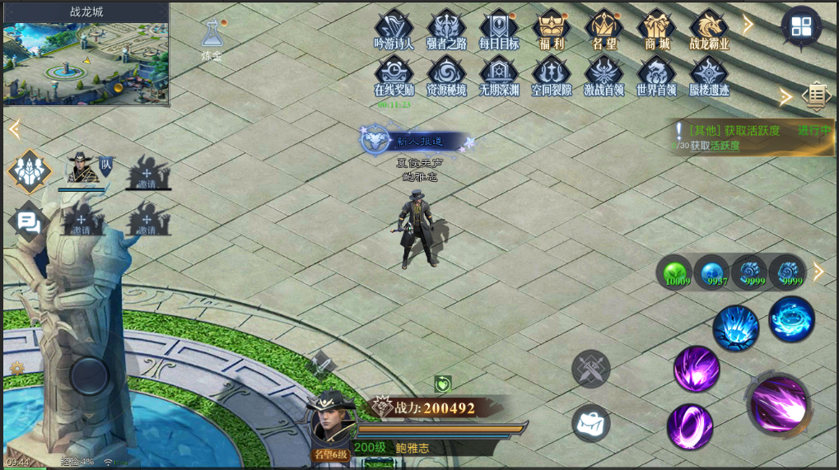

 | 传奇类

